关系图
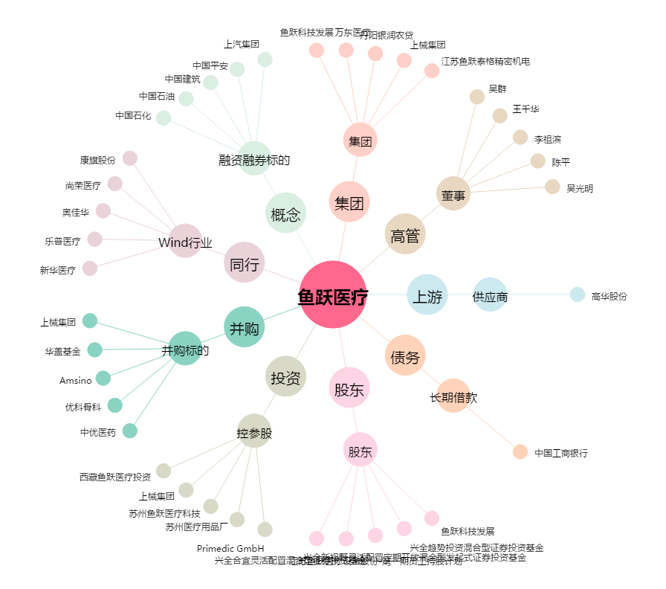
鱼跃医疗[002223.SZ] - 关系概览图

